Sheet1
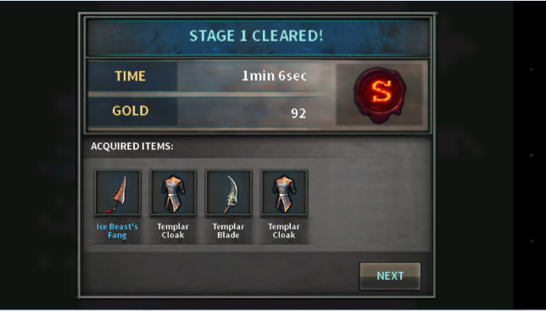
副本进入机制
目的： |  |  |  |  | 进入流程：
1.提供完整的副本进入流程

进入流程：
1.点击“副本按钮”打开副本界面
2.在副本界面选择需要进入的关卡
 | a）显示关卡名称
 | b）显示关卡奖励
 | c）显示推荐战斗力
 | d）显示关卡掉落
 | e）显示关卡体力消耗
 | f）显示关卡次数上限
3.默认为“普通”副本，可以选择“精英”副本
4.点击“进入”，进入副本
5.判断是否满足进入副本的条件（体力、次数等条件）
6.进入副本，有特效提示“战斗开始” |  |  |  | （美术需求）
7.副本中退出，有特效提示“战斗失败” |  |  |  | （美术需求）
8.完成副本条件，有特效提示结束“战斗胜利” |  |  |  | （美术需求）
9.离开副本，有奖励结算

涉及内容：
1.关卡表 | 新提交表格“关卡表”

 | 字段 | 字段类型 | 字段描述
 | 关卡id | 数字 | 对应关卡的脚本名称
 | 关卡名称 | 最大8个汉字 | 对应关卡的游戏内名称
 | 关卡描述 | 最大64个汉字 | 对应关卡的文字描述，剧情描述
 | 奖励描述 | 最大64个汉字 | 对应关卡的奖励描述
 | 入口id | 数字 | 对应关卡在关卡界面哪个按钮显示
 | 入口显示 | 数字 | 在该按钮显示哪个类型的关卡按钮
 | 次数上限 | 数字 | 每日副本可进入上限
 | 体力上限 | 数字 | 每次进入副本消耗

2.副本关卡配置 |  |  |  | （基础逻辑已实现）
3.关卡相关UI
 | 1）进入按钮
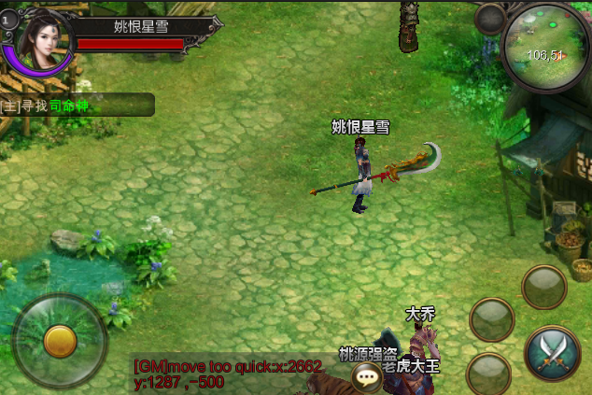
副本

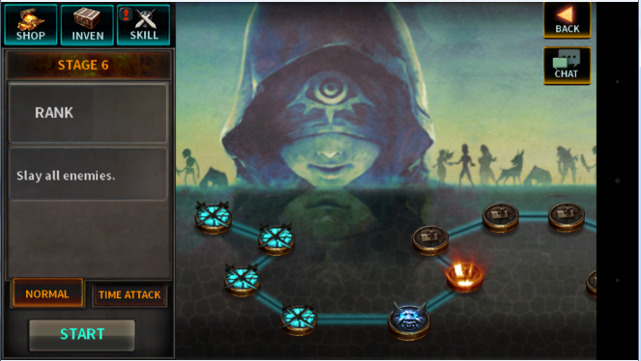
 | 2）关卡选择界面

 | 3）关卡进入特效
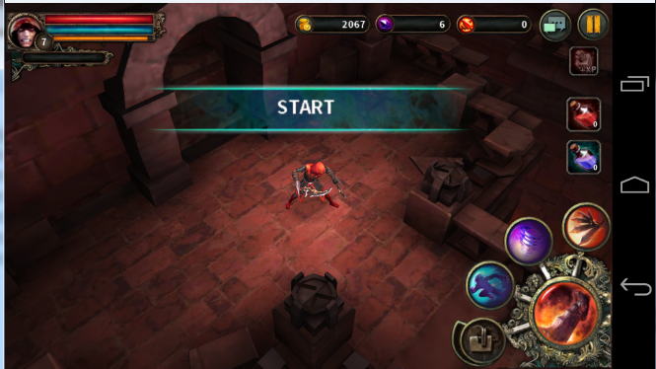

 | 4）关卡完成特效
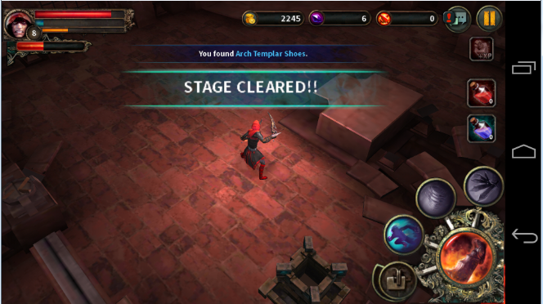

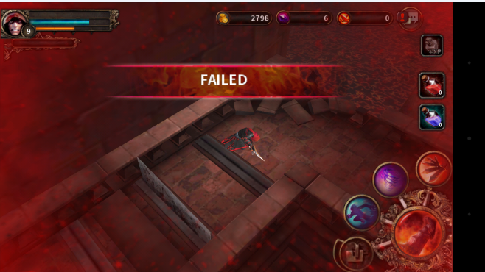
 | 5）关卡失败特效

 | 6）复活界面
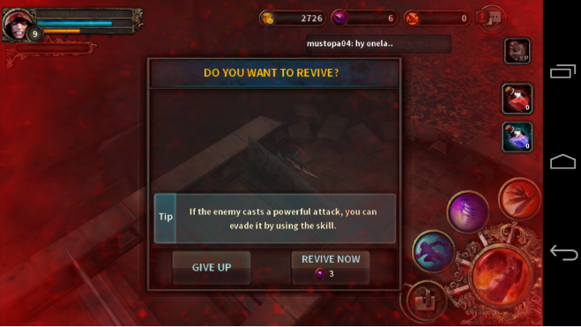

 | 7）关卡结算界面

